2020版
月套餐资费方案（含Cat.1套餐） |  |  |  |  |  | 月套餐资费方案（含Cat.1套餐） |  |  |  |  |  |  |  |  |  | 流量共享（流量池模式）套餐 |  |  |  |  |  |  |  | NB套餐
套餐包含流量 | 资费（元/月） |  | 套外资费 | 资费底价 | 结算标准 | 套餐包含流量 | 季包计算价格（元/季） |  | 半年包（元/半年） |  | 年包（元/年） |  | 套外资费 | 资费底价 | 结算标准 | 终端数(户) | 月功能费（元） | 共享池国内通用流量单价（元/GB） | 共享池国内定向流量单价（元/GB） | 收费说明 | 底价 | 结算标准 |  | 套餐档位 | 1年（元） | 底价 | 结算标准
 | 通用流量 | 定向流量 |  |  |  |  | 通用 | 定向 | 通用 | 定向 | 通用 | 定向 |  |  |  | N | 1xN | 25 | 15 | 1、功能费按照1 元/户收取。 | 0.8元/G，不区分通用和定向 | 2元/G |  | A档：50M/年 | 10 | 0.8元/年 | 折后价的50%
30MB | 1 | 0.6 | 0.29元/MB，默认订购自动升档功能 | 目录价2.4折 | 物联网主体：目录价的20% 车联网主体：目录价的10% | 30M | 2 | 1.5 | 3 | 2.5 | 7 | 6 | 0.29元/MB | 月均小于1G，资费底价按照目录价2.4折 月均大于等于1G，资费底价按照目录价1折 | 物联网主体：目录价的20% 车联网主体：目录价的10% |  |  |  |  | 2、流量不足1G按1G收费 |  |  |  | B档：300M/年 | 20 | 0.8元/年
100MB | 4 | 2.5 |  |  |  | 50MB | 3 | 2.5 | 4 | 3.5 | 10 | 8
300MB | 10 | 6 |  |  |  | 100MB | 6 | 4 | 8 | 6 | 12 | 10
500MB | 15 | 9 |  |  |  | 300MB | 14 | 9 | 17 | 13 | 22 | 16 |  |  |  |  |  |  |  | 流量池功能费阶梯打折功能 |  |  |  |  | 收费 | 制卡成本
1GB | 20 | 12 |  | 目录价1折 |  | 500MB | 22 | 13 | 24 | 15 | 28 | 20 |  |  |  |  |  |  |  |  |  |  | 普通-贴片卡 | MS0 | 1 | 1.5
2GB | 30 | 18 |  |  |  | 1GB | 36 | 22 | 40 | 25 | 45 | 28 |  |  |  |  |  |  |  | 单卡最低使用流量（G/月） | 功能费折扣 |  | 普通-插拔卡 | MP1 | 1 | 1.5
4GB | 40 | 24 |  |  |  | 2G | 60 | 30 | 70 | 40 | 80 | 50 |  |  |  |  |  |  |  | <2 | 不打折 |  | 工业级 | MS1 | 2 | 2
6GB | 50 | 30 |  |  |  | 3G | 70 | 40 | 100 | 60 | 110 | 70 |  |  |  |  |  |  |  | [2，5) | 5折 |  | 工业级-环氧树脂、工业塑料 | MP2 | 4 | 4
10GB | 65 | 38 |  |  |  | 6G | 100 | 60 | 130 | 80 | 200 | 120 |  |  |  |  |  |  |  | [5，10) | 3折
12GB | 70 | 42 |  |  |  | 12G | 130 | 80 | 200 | 120 | 260 | 160 |  |  |  |  |  |  |  | [10，20) | 1折 |  | 2FF | 大卡 | MP2-环氧树脂
16GB | 85 | 51 |  |  |  | 24G | 190 | 110 | 260 | 160 | 400 | 240 |  |  |  |  |  |  |  | ≥20G | 可减免 |  | 3FF | 中卡 | MP2-工业塑料
20GB | 100 | 60 | 5元/GB，不足5元部分按照0.03元/MB计算 |  |  | 36G | 230 | 140 | 330 | 200 | 460 | 280 |  |  |  |  |  |  |  |  |  |  | 4FF | 小卡
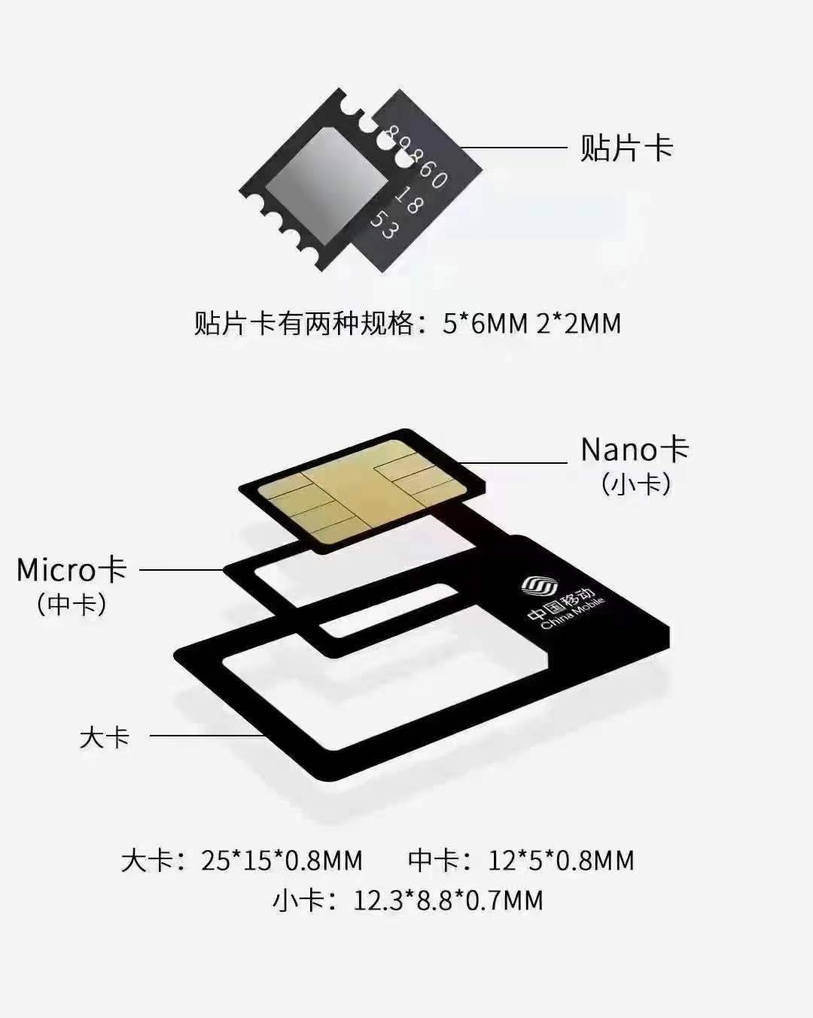
 |  |  |  |  |  | 48G | 280 | 170 | 370 | 220 | 530 | 320
补增的中档位套餐（含Cat.1套餐） |  |  |  |  |  | 60G | 330 | 200 | 430 | 250 | 590 | 360
套餐包含流量 | 资费（元/月） |  | 套外资费 | 资费底价 | 结算标准
 | 通用流量 | 定向流量
100MB | 2 | 1.2 | 0.29元/MB，默认订购自动升档功能 | 目录价2折 | 目录价的20%
300MB | 3 | 1.8
500MB | 5 | 3

